menu
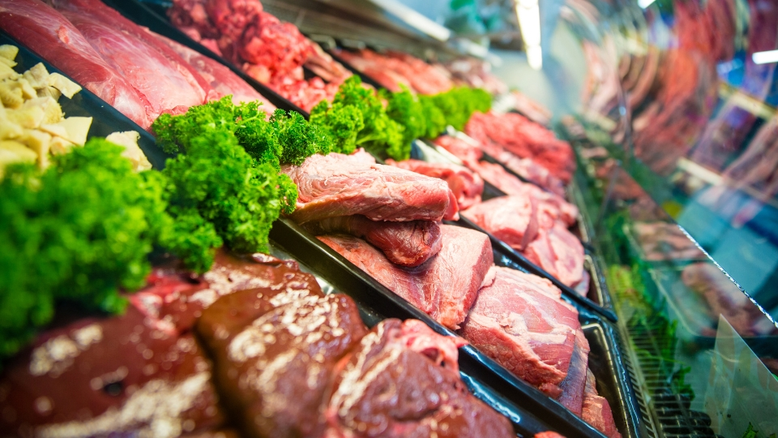

FORMAÇÃO DE PREÇO DE VENDA DA CARNE
INICIAR

direcionamento
TRASEIRO
DIANTEIRO
COSTELA
RESUMO
CASADO

traseiro
VOLTAR PARA DIRECIONAMENTO
VOLTAR PARA MENU

CORTES |  | PRODUTO |  | PEÇAS | KG (CADA) | PREÇO (KG) | TOTAL
Inteiro |  | Traseiro |  | 2 | 127.66 | 26 | R$ 3,319.16

CÓDIGO | DESCRIÇÃO | KG | PREÇO | VALOR
TRA01 | Coxão mole | 17.63 | R$ 49.80 | R$ 877.97
TRA02 | Alcatra | 14.53 | R$ 62.80 | R$ 912.48
TRA03 | Contra filé | 14.01 | R$ 66.00 | R$ 924.66
TRA04 | Patinho | 12.72 | R$ 49.80 | R$ 633.46
TRA05 | Coxão duro | 12.45 | R$ 49.80 | R$ 620.01
TRA06 | Músculos | 9.34 | R$ 40.80 | R$ 381.07
TRA07 | Lagarto | 7.26 | R$ 49.80 | R$ 361.55
TRA08 | Capa de filé | 5.45 | R$ 39.80 | R$ 216.91
TRA09 | Filé mignon | 5.18 | R$ 79.00 | R$ 409.22
TRA10 | Picanha | 4.1 | R$ 89.00 | R$ 364.90
TRA11 | Ossos | 21.15 | R$ 16.00 | R$ 338.40
TRA12 | Sebo | 3.82 | R$ 18.80 | R$ 71.82

TOTAL: | - | 127.64 | R$ 611.40 | R$ 6,112.45

QUEBRA: | - | -0.02 | -0.02%

 | R$ |  |  | %

VALOR TOTAL | R$ 6,112.45 |  |  | 100.00%

CUSTO | R$ 3,319.16 |  |  | 54.30%

MARGEM DE CONTRIBUIÇÃO | R$ 2,793.29 |  |  | 45.70%

dianteiro
VOLTAR PARA DIRECIONAMENTO
VOLTAR PARA MENU

CORTES |  | PRODUTO |  | PEÇAS | KG (CADA) | PREÇO (KG) | TOTAL
Inteiro |  | Dianteiro |  | 2 | 101.06 | 19 | R$ 1,920.14

CÓDIGO | DESCRIÇÃO | KG | PREÇO | VALOR
DIA01 | Acém | 17.9 | R$ 45.80 | R$ 819.82
DIA02 | Paleta | 16.34 | R$ 49.80 | R$ 813.73
DIA03 | Pescoço | 15.31 | R$ 49.80 | R$ 762.44
DIA04 | Peito | 11.66 | R$ 40.80 | R$ 475.73
DIA05 | Músculos | 6.75 | R$ 40.80 | R$ 275.40
DIA06 | Peixinho | 6.24 | R$ 54.80 | R$ 341.95
DIA07 | Cupim | 2.46 | R$ 42.80 | R$ 105.29
DIA08 | Ossos | 19.05 | R$ 16.00 | R$ 304.80
DIA09 | Sebo | 5.36 | R$ 18.80 | R$ 100.77

TOTAL: | - | 101.07 | R$ 359.40 | R$ 3,999.93

QUEBRA: | - | 0.01 | 0.01%

 | R$ |  |  | %

VALOR TOTAL | R$ 3,999.93 |  |  | 100.00%

CUSTO | R$ 1,920.14 |  |  | 48.00%

MARGEM DE CONTRIBUIÇÃO | R$ 2,079.79 |  |  | 52.00%

costela
VOLTAR PARA DIRECIONAMENTO
VOLTAR PARA MENU

CORTES |  | PRODUTO |  | PEÇAS | KG (CADA) | PREÇO (KG) | TOTAL
Inteiro |  | Costela |  | 2 | 37.23 | 22 | R$ 819.06

CÓDIGO | DESCRIÇÃO | KG | PREÇO | VALOR
COS01 | Costela minga | 14.1 | R$ 30.00 | R$ 423.00
COS02 | Costela contra-minga | 10.8 | R$ 30.00 | R$ 324.00
COS03 | Costela ripa | 7.3 | R$ 26.00 | R$ 189.80
COS04 | Ossos | 3 | R$ 16.00 | R$ 48.00
COS05 | Sebo | 2 | R$ 18.00 | R$ 36.00

TOTAL: | - | 37.2 | R$ 120.00 | R$ 1,020.80

QUEBRA: | - | -0.03 | -0.08%

 | R$ |  |  | %

VALOR TOTAL | R$ 1,020.80 |  |  | 100.00%

CUSTO | R$ 819.06 |  |  | 80.24%

MARGEM DE CONTRIBUIÇÃO | R$ 201.74 |  |  | 19.76%

casado
VOLTAR PARA DIRECIONAMENTO
VOLTAR PARA MENU

CORTES |  | PRODUTO |  | PEÇAS | KG (CADA) | PREÇO (KG) | TOTAL
Inteiro |  | Casado |  | 1 | 265.95 | 22 | R$ 5,850.90

CÓDIGO | DESCRIÇÃO | KG | PREÇO | VALOR
TRA01 | Coxão mole | 17.63 | R$ 60.00 | R$ 1,057.80
TRA02 | Alcatra | 14.53 | R$ 65.00 | R$ 944.45
TRA03 | Contra filé | 14.01 | R$ 66.00 | R$ 924.66
TRA04 | Patinho | 12.72 | R$ 50.00 | R$ 636.00
TRA05 | Coxão duro | 12.45 | R$ 49.80 | R$ 620.01
TRA06 | Músculos | 9.34 | R$ 50.00 | R$ 467.00
TRA07 | Lagarto | 7.26 | R$ 50.00 | R$ 363.00
TRA08 | Capa de filé | 5.45 | R$ 39.80 | R$ 216.91
TRA09 | Filé mignon | 5.18 | R$ 90.00 | R$ 466.20
TRA10 | Picanha | 4.1 | R$ 95.00 | R$ 389.50
TRA11 | Ossos | 21.15 | R$ 16.00 | R$ 338.40
TRA12 | Sebo | 3.82 | R$ 18.80 | R$ 71.82

TOTAL: | - | 127.64 | R$ 650.40 | R$ 6,495.75

CÓDIGO | DESCRIÇÃO | KG | PREÇO | VALOR
DIA01 | Acém | 17.9 | R$ 50.00 | R$ 895.00
DIA02 | Paleta | 16.34 | R$ 55.00 | R$ 898.70
DIA03 | Pescoço | 15.31 | R$ 49.80 | R$ 762.44
DIA04 | Peito | 11.66 | R$ 40.80 | R$ 475.73
DIA05 | Músculos | 6.75 | R$ 45.00 | R$ 303.75
DIA06 | Peixinho | 6.24 | R$ 54.80 | R$ 341.95
DIA07 | Cupim | 2.46 | R$ 50.00 | R$ 123.00
DIA08 | Ossos | 19.05 | R$ 16.00 | R$ 304.80
DIA09 | Sebo | 5.36 | R$ 18.80 | R$ 100.77

TOTAL: | - | 101.07 | R$ 380.20 | R$ 4,206.14

CÓDIGO | DESCRIÇÃO | KG | PREÇO | VALOR
COS01 | Costela minga | 14.1 | R$ 45.00 | R$ 634.50
COS02 | Costela contra-minga | 10.8 | R$ 45.00 | R$ 486.00
COS03 | Costela ripa | 7.3 | R$ 30.00 | R$ 219.00
COS04 | Ossos | 3 | R$ 16.00 | R$ 48.00
COS05 | Sebo | 2 | R$ 18.00 | R$ 36.00

TOTAL: | - | 37.2 | R$ 154.00 | R$ 1,423.50

TOTAL (GERAL): | - | 265.91 | - | R$ 12,125.38

QUEBRA (GERAL): | - | 0.04 | - | -

 | R$ |  |  | %

VALOR TOTAL | R$ 12,125.38 |  |  | 100.00%

CUSTO | R$ 5,850.90 |  |  | 48.25%

MARGEM DE CONTRIBUIÇÃO | R$ 6,274.48 |  |  | 51.75%

resumo
VOLTAR PARA DIRECIONAMENTO
VOLTAR PARA MENU

RESUMO | TRASEIRO | DIANTEIRO | COSTELA | TOTAL | %

VALOR TOTAL | R$ 6,112.45 | R$ 3,999.93 | R$ 1,020.80 | R$ 11,133.18 | 100.00%

CUSTO | R$ 3,319.16 | R$ 1,920.14 | R$ 819.06 | R$ 6,058.36 | 54.42%

MARGEM DE CONTRIBUIÇÃO | R$ 2,793.29 | R$ 2,079.79 | R$ 201.74 | R$ 5,074.82 | 45.58%

RESUMO | CASADO | - | - | TOTAL (CASADO) | %

VALOR TOTAL | R$ 12,125.38 | - | - | R$ 12,125.38 | 100.00%

CUSTO | R$ 5,850.90 |  |  | R$ 5,850.90 | 48.25%

MARGEM DE CONTRIBUIÇÃO | R$ 6,274.48 |  |  | R$ 6,274.48 | 51.75%

